Chi tiết địa chất
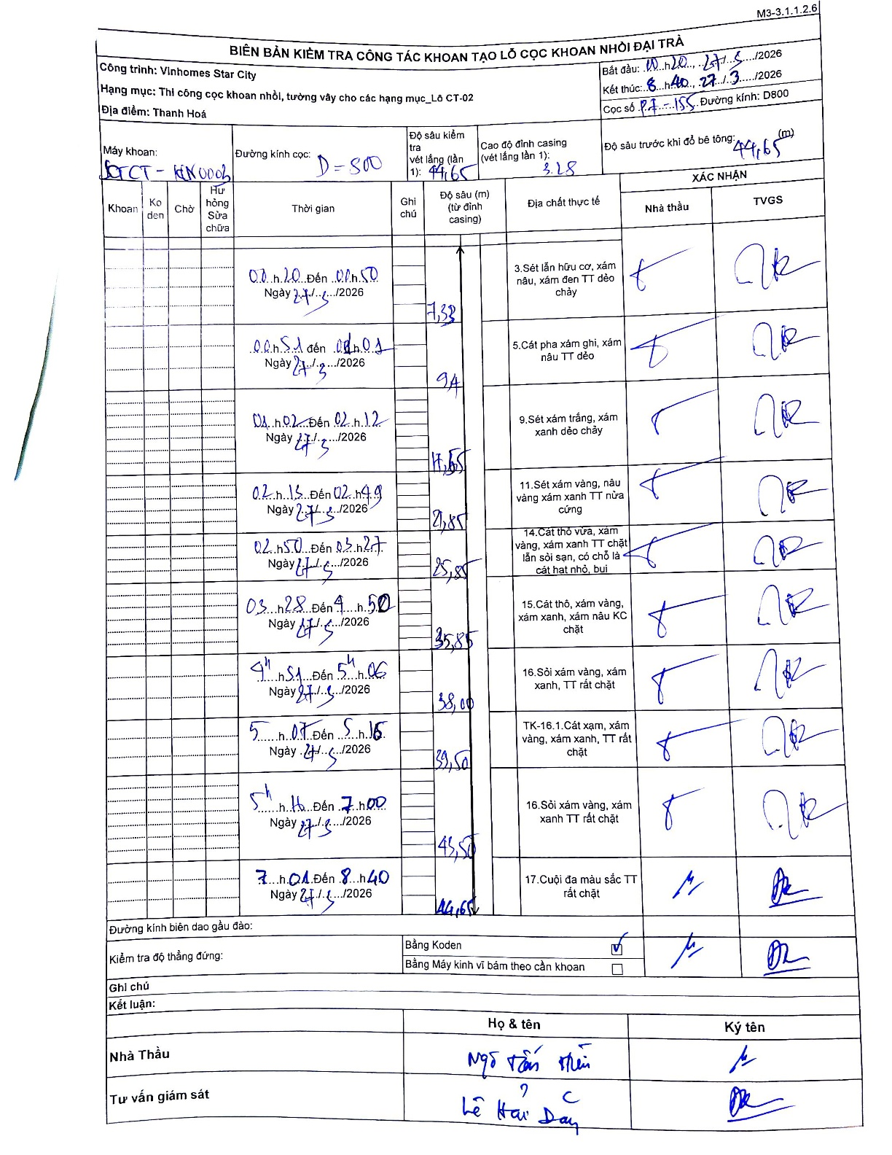
Dự án | Star City Thanh Hóa
Hạng mục | Thi công cọc khoan nhồi, tường vây cho các hạng mục_Lô CT-02
Tên bộ phận | Lô CT-02
Số hiệu cọc | P7-155
Tên Máy khoan | SGCT-KCN0003
Đường kính | D800
Bắt đầu thi công | 11:20 27/03/2026
Kết thúc thi công | 08:40 28/03/2026

Địa chất TT | Đường kính | Mô tả lớp thiết kế | Từ (h) | Đến (h) | Cao độ từ | Cao độ đến | T.Gian (h) | Dài (m) | V (m/h) | Ghi chú
1 | D800 | Sét lẫn hữu cơ, xám nâu, xám đen TT dẻo chảy | 00:20 27/03/2026 | 00:50 27/03/2026 | -3.28 | -7.33 | 0.5 | 4.05 | 8.1 | Chiều dài tính từ cao độ casing 3.28 đến 7.33
2 | D800 | Cát pha xám ghi, xám nâu TT dẻo | 00:51 27/03/2026 | 01:01 27/03/2026 | -7.33 | -9.11 | 0.17 | 1.78 | 10.68
3 | D800 | Sét xám trắng, xám xanh dẻo chảy | 01:02 27/03/2026 | 02:12 27/03/2026 | -9.11 | -17.55 | 1.17 | 8.44 | 7.23
4 | D800 | Sét xám vàng, nâu vàng xám xanh TT nửa cứng | 02:15 27/03/2026 | 02:49 27/03/2026 | -17.55 | -21.85 | 0.57 | 4.3 | 7.59
5 | D800 | Cát thô vừa, xám vàng, xám xanh TT chặt lẫn sỏi sạn, có chỗ là cát hạt nhỏ, bụi | 02:50 27/03/2026 | 03:27 27/03/2026 | -21.85 | -25.85 | 0.62 | 4 | 6.49
6 | D800 | Cát thô, xám vàng, xám xanh, xám nâu KC chặt | 03:28 27/03/2026 | 04:50 27/03/2026 | -25.85 | -35.85 | 1.37 | 10 | 7.32
7 | D800 | Sỏi xám vàng, xám xanh, TT rất chặt | 04:51 27/03/2026 | 05:06 27/03/2026 | -35.85 | -38 | 0.25 | 2.15 | 8.6
8 | D800 | Cát xạm, xám vàng, xám xanh, TT rất chặt | 05:07 27/03/2026 | 05:15 27/03/2026 | -38 | -39.5 | 0.13 | 1.5 | 11.25
9 | D800 | Sỏi xám vàng, xám xanh TT rất chặt | 05:16 27/03/2026 | 07:00 27/03/2026 | -39.5 | -43.5 | 1.73 | 4 | 2.31
10 | D800 | Cuội đa màu sắc TT rất chặt | 07:01 27/03/2026 | 08:40 28/03/2026 | -43.5 | -44.65 | 1.65 | 1.15 | 0.7

ẢNH BIÊN BẢN GỐC

